接続図
モータR出力端子
モータドライバ
 |  |  |  |  |  |  | 7 | 8 | 9 | 10 | 11 | 12 | 13 | 14

モータL出力端子
 |  |  |  |  |  |  |  |  |  |  |  |  |  | 1V8●
 | 1 | 2 | 3 | 4 | 5 | 6 |  |  |  |  |  |  |  | Bat● | 15 | 16 | 17 | 18 |  | SPRESENSE
1 | ML |  |  | MR |  |  |  |  |  |  | PWM |  |  | D21● | ●GND |  |  | ● | GND
2 | ● | ● |  | ● | ● |  |  |  |  |  |  |  |  | D20● | ●1V8 |  |  | ● | Bat | ユニバーサル基板
バッテリ
入力端子
3 |  |  |  |  |  |  |  |  |  |  | PWM |  |  | D19● | ●BEn |  |  | ● | Bout2
4 |  |  |  |  |  |  |  |  |  |  |  |  |  | D18● | ●BPh |  |  | ● | Bout1
5 |  |  |  |  | Bat | ● |  |  |  |  |  |  |  |  | ●AEn |  |  | ● | Aout2
6 |  |  |  |  |  | ● |  |  |  |  |  |  |  |  | ●APh |  |  | ● | Aout1
フォトリフレクタR
入力端子
7 |  |  |  |  |  |  |  |  |  |  |  |  |  | GND● | ●Mode |  |  | ● | VMM
8 |  |  |  |  |  |  | ●1V8 |  | R1 | R2 | R3 | R4
9 | PR_left |  |  |  |  |  |  |  |  |  |  |  |  |  |  | PR_Right
10 | ● | ● | ● |  |  |  | ●AIN4 |  |  |  |  |  |  | AIN5● |  | ● | ● | ●
バッテリ入力パッド
フォトリフレクタL
入力端子
 |  |  |  |  |  |  |  |  |  |  |  |  |  |  |  |  | フォトリフレクタ用抵抗
 |  |  |  |  |  |  |  |  |  |  |  | ● | ● |  |  |  | R1 | 39
 |  |  |  |  |  |  |  |  |  |  |  |  |  |  |  |  | R2 | 1K
 |  |  |  |  |  |  |  |  |  |  |  |  |  |  |  |  | R3 | 39
 |  |  |  |  |  |  |  |  | usb |  |  |  |  |  |  |  | R4 | 1K

Sheet3
SORA-Q Flagship Model

Node-RED
HTTPサーバ
MQTTブローカー
コアレスモータ×２
モータードライバ
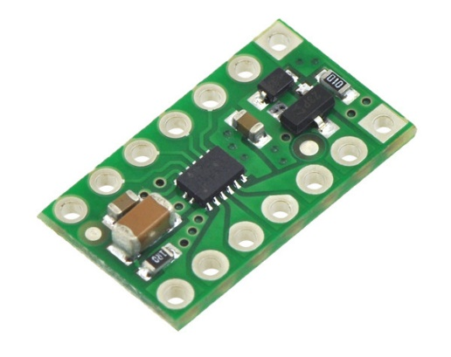

フォトリフレクタ

カメラボード
メインボード
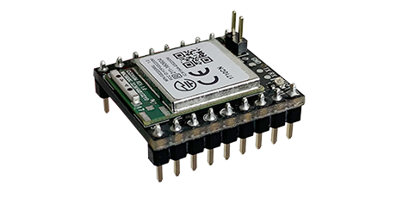
Wi-Fiボード

